參考鍵盤
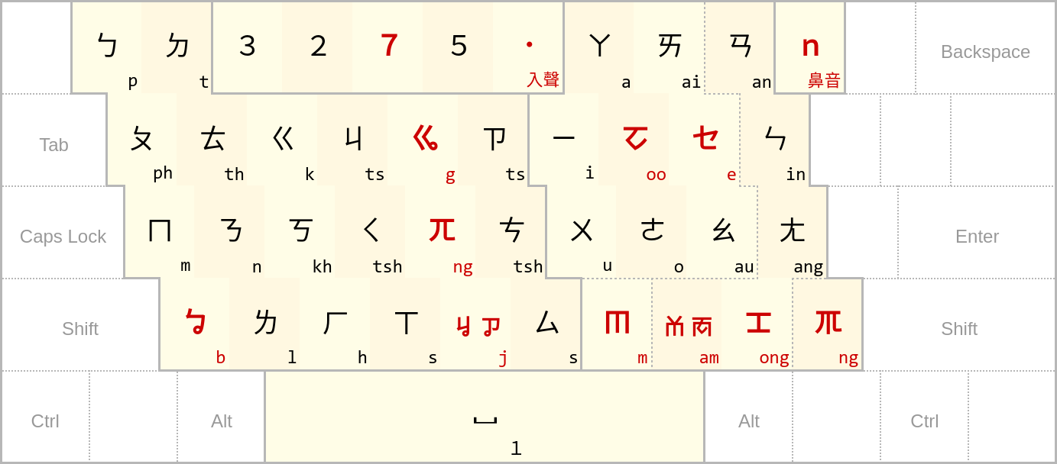

參考鍵盤（2）
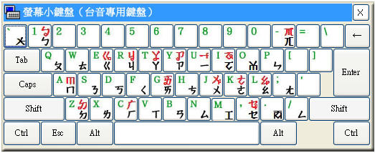
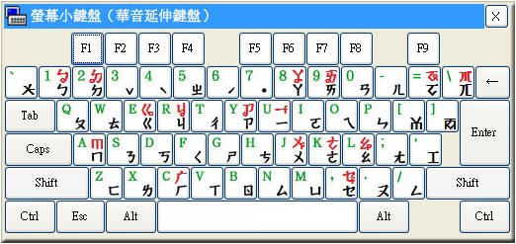

42 | pPmbtTndkKhjJSgqzcCsiuBaoøMIeUYLDQGN123570
42 | 1qaz2wsxedcrfvtgbyhnujm8ik,9ol.0p;/- 43657

 | 1 | 2 | 3 | 4 | 5 | 6 | 7 | 8 | 9 | 10 | 11 | 12 | 13 | 14 | 15 | 16 | 17 | 18 | 19 | 20 | 21 | 22 | 23 | 24 | 25 | 26 | 27 | 28 | 29 | 30 | 31 | 32 | 33 | 34 | 35 | 36 | 37 | 38 | 39 | 40 | 41 | 42 | 43
 | p | P | m | b | t | T | n | d | k | K | h | j | J | S | g | q | z | c | C | s | i | u | B | a | o | ø | M | I | e | U | Y | L | D | Q | G | N | 1 | 2 | 3 | 5 | 7 | 0
 | 1 | q | a | z | 2 | w | s | x | e | d | c | r | f | v | t | g | b | y | h | n | u | j | m | 8 | i | k | , | 9 | o | l | . | 0 | p | ; | / | - |  | 4 | 3 | 6 | 5 | 7

